to do
 |  | Kat |  | Kat | Schule | Uni | Familie | Sonstiges | Hobby | Haus | Erledigt!!! |  |  | KAT | Uni | KAT |  | Kat |  | Kat | KAT
Korb 2 | Korb 1 |  | Heute |  |  |  |  |  |  |  | Schule |  | Studium |  |  |  | Ebay | 4 | Auto | 2 | 1 | Lange Bank
 |  |  |  |  | Material sortieren |  |  |  |  |  |  |  |  |  |  | 1 | Hopa Boxen checken
 |  |  |  |  | Organisiseren!! | 4 Schritt analyse durchführen | Unternehmungen | Organisation Trello Kalender etc. | Sitzheizung prüfen | alles möglich…………. | Themen die mich bewegen | Verwaltung: (1TAG) | 2021-04-05 |  |  |  | stecker updaten Mercedes 184 Ps?
Recherchen |  |  |  |  | Kahoot |  | Enno und Mattis aufpassen | Pluspunkt Schulungen | Federn einbauen | Stück Holz zusägen |  |  |  | 2
 | LIKA Überweisung Geld überhaupt?!? |  | münldiche Prüfung in Uli bei Weyland? |  | oncoo |  | Linda entlasten!! | Handy startbildschirm | Fahrrad fahren!!! | Keller | Ergebnissicherung
Rechtsschutz / Hausrat | Schulungen |  | MAP beim Hardt!? |  | didakt. Jahresplanung |  | kochen | Dankeschön an Eltern | A4 |  | Notengebung
Friday Abbuchnugnen nochmal checken | Kalender synochro!! |  | Studium Anerkennung Fachpraktika |  | Feueralarm + Sonstiges |  | eigenen Sachen waschen | Jürgen Eat the word und Dankeschön fertig machen | Rost entfernen + lackieren | Wohnzimmer | brauchbare Methoden |  |  | morgen!
 | Kaltegärtner Farbe |  | Rechnung STB Trecker |  | Notenliste überarbeiten |  | Spülmaschine | Filemanager | Linda | Farbe streichen | Klassenführung
 | Feedbaks sortieren!! |  |  |  | Westermann Verlag |  | Schriftkram | NAS | Flashlube |  | Methoden Teams
 | Ebay anrufne wegen Carlsson |  |  |  | Planung für Restschuljahr erstellen! |  |  |  |  | Küche | Methoden etc zusammensuchen
Stadtwerke nochmal checken | Datenbeckup word |  |  |  | Springer Professional Fachbücher Online mit Testhzugagng |  |  |  |  | Silikon bei Herd 2x
 | Konto haus |  |  |  |  |  |  |  |  |  |  |  |  |  |  |  |  |  |  |  |  |  | Sonstiges
23.12 von EON kommt Abschlussrechnung | Mattis SV |  |  |  |  |  |  |  |  | Steckdose draussen checken!! |  |  |  |  |  | 2.00
 | Uli Deadline nach Herbstf. |  | Krüger
 |  |  |  |  | Lehr und Lernagebot?!?
 |  |  | Einleitung Praxissemester etc |  |  |  |  |  |  | Enno
 |  |  | SPSS noich reinbringen |  |  |  |  |  |  | Fenster streichen
 |  |  | Relexion! |  |  |  |  | Hausarbeit
 |  |  |  |  | Auto verkauft |  |  |  |  | Mattis
 |  |  |  |  |  |  |  | Anhänge |  | Fesnster Acryl |  |  |  |  |  |  | Haus
google Kalender, Farben und Kategorien | Follow up |  |  |  | Lenkrad + Sitze + Türver. Teppich etc | 320
DIBA Geld zurück |  |  |  |  | rechte Hintertür | 75 |  | Jahresübersicht |  | Gästezimmer |  |  |  |  |  |  | Huck Gebäudeversicherung
kleinunternehmner? | druckerzubehör |  |  |  | Lichtschalter | 10 |  |  |  | Fenster Acryl |  |  |  |  |  |  | Strom und Gas
 | Strom und Gas Kündigung |  |  |  | Getränkehalter Speigel Schalter etc | 50
 | Haftpflicht |  |  |  | Stecker Ölsensor | 5 |  |  |  | Allgemein |  |  | Info für Klassenarbeit
 | Hausrat |  |  |  | 2 Kotflügel | 130
Serien | 23.12 Eprimo angeschrieben wegen Abschlussrechnung, Abschlag unterschlagen) |  |  |  | Kennzeichenbeleuchtung | 10 |  |  |  | Lampe Gästebad |  |  | Gruppe A ist da, kommt als 2tes
Lost in Space | Ratsche reklamieren |  |  |  |  |  |  |  |  |  |  |  |  |  | interessant nebenbei
Black Mirror |  |  |  |  |  |  |  |  |  | Keller | Dirk (3 Tage)
Into the Night |  |  |  |  |  | 600 |  |  |  | Schrank ausräumen | Themen checken |  |  |  | Präsentation PREZI
Spuk in Hill House |  |  |  |  |  |  |  |  |  | Better sägen und verbinden | U-Entwurf
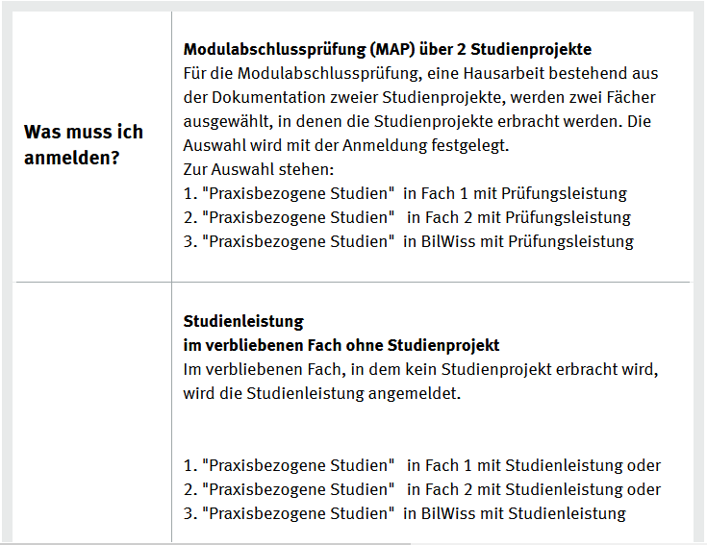
 |  |  |  |  | Kats Sp74@gmx.net
 |  |  | Therapie |  |  |  |  |  |  |  | Unterricht Unter- und Mittelstufe 4 Tage
 |  |  | VTN bis Haferkamp |  | Berufsfeldpraktikum Annerkennung
 |  |  | Privat alle bis auf Schürmann |  | mündliche Prüfung Bilwiss in BP 2?
 |  |  | alle anderen bis Kloppenburg |  | Praxisphase am Lernort Schule
 | https://shribe.de/theoretischer-hintergrund/

 |  |  |  |  |  |  |  |  |  |  |  |  | Fernsehen

 |  |  |  |  |  |  |  |  |  |  |  |  | Kann "alt" auch schön sein?
 |  |  |  |  |  |  |  |  |  |  |  |  | zdf Bodyguard

 |  |  |  |  |  |  |  |  |  |  | Sonstiges

 |  |  |  |  |  |  |  |  |  |  | Tabelle Unterschrift Betrieb
 |  |  |  |  |  |  |  |  |  |  | Institut für Bildungsanalysen (IBBW)
 |  |  |  |  |  |  |  |  |  |  | Fachportal Kfz-Mechatronik
 |  |  |  |  |  |  |  |  |  |  | kfz4me Lernfelder checken
 |  |  |  |  |  |  |  |  |  |  | der lehrerfreund
 |  |  |  |  |  |  |  |  |  |  | 4 teachers
 |  | La Zona |  |  |  |  |  |  |  |  | Schüler eintragen Hobbys etc!
 |  | Ralph werfel

 |  |  |  |  |  |  |  |  |  |  | Klassenführung!
 |  |  |  |  |  |  |  |  |  |  | Methoden!
 |  |  |  |  |  |  |  |  |  |  | Neotenvergabe Tipps!

